Сфорированность УУД по ОО
Сформированность УУД по ОО
Код ВПР | МР/ГО | Вид грамотности | ЧГ | МГ | ЕНГ | Сформированность МП 1.1 | ЧГ | МГ | ЕНГ | Сформированность МП 1.2 | ЧГ | МГ | ЕНГ | Сформированность МП 1.3 | ЧГ | МГ | ЕНГ | Сформированность МП 2.1 | ЧГ | МГ | ЕНГ | Сформированность МП 3.1 | ЧГ | МГ | ЕНГ | Сформированность МП 3.2 | ЧГ | МГ | ЕНГ | Сформированность МП 3.3 | ЧГ | МГ | ЕНГ | Сформированность МП 3.4 | Код ВПР | Базовые логические действия МП 1.1 | Базовые исследовательский действия МП 1.2 | Работа с информацией МП 1.3 | Общение МП 2.1 | Самоорганизация МП 3.1 | Самоконтроль МП 3.2 | Эмоциональный интеллект МП 3.3 | Принятие себя и других МП 3.4
Проверяемые требования (умения) |  |  | Базовые логические действия |  |  |  | Базовые исследовательский действия |  |  |  | Работа с информацией |  |  |  | Общение |  |  |  | Самоорганизация |  |  |  | Самоконтроль |  |  |  | Эмоциональный интеллект |  |  |  | Принятие себя и других
Проверяемые требования к предметным результатам |  |  | МП 1.1 | МП 1.1 | МП 1.1 |  | МП 1.2 | МП 1.2 | МП 1.2 |  | МП 1.3 | МП 1.3 | МП 1.3 |  | МП 2.1 | МП 2.1 | МП 2.1 |  | МП 3.1 | МП 3.1 | МП 3.1 |  | МП 3.2 | МП 3.2 | МП 3.2 |  | МП 3.3 | МП 3.3 | МП 3.3 |  | МП 3.4 | МП 3.4 | МП 3.4
РФ |  |  | 67.23 | 61.52 | 54.79 | 61.18 | 67.57 | 62.55 | 55.29 | 61.80 | 64.92 | 61.94 | 57.33 | 61.40 | 63.90 | 48.73 | 73.33 | 61.98 | 67.96 | 62.55 | 48.52 | 59.68 | 66.21 | 46.36 | 0.00 | 37.52 | 66.19 | 0.00 | 0.00 | 22.06 | 70.32 | 0.00 | 0.00 | 23.44 | РФ | 61.18 | 61.80 | 61.40 | 61.98 | 59.68 | 37.52 | 22.06 | 23.44
Республика Башкортостан |  |  | 69.79 | 64.87 | 58.68 | 64.44 | 70.04 | 65.09 | 58.76 | 64.63 | 67.23 | 64.51 | 61.02 | 64.25 | 67.00 | 50.38 | 77.57 | 64.98 | 70.43 | 65.09 | 51.56 | 62.36 | 68.89 | 50.02 | 0.00 | 39.64 | 68.95 | 0.00 | 0.00 | 22.98 | 72.64 | 0.00 | 0.00 | 24.21 | Республика Башкортостан | 64.44 | 64.63 | 64.25 | 64.98 | 62.36 | 39.64 | 22.98 | 24.21
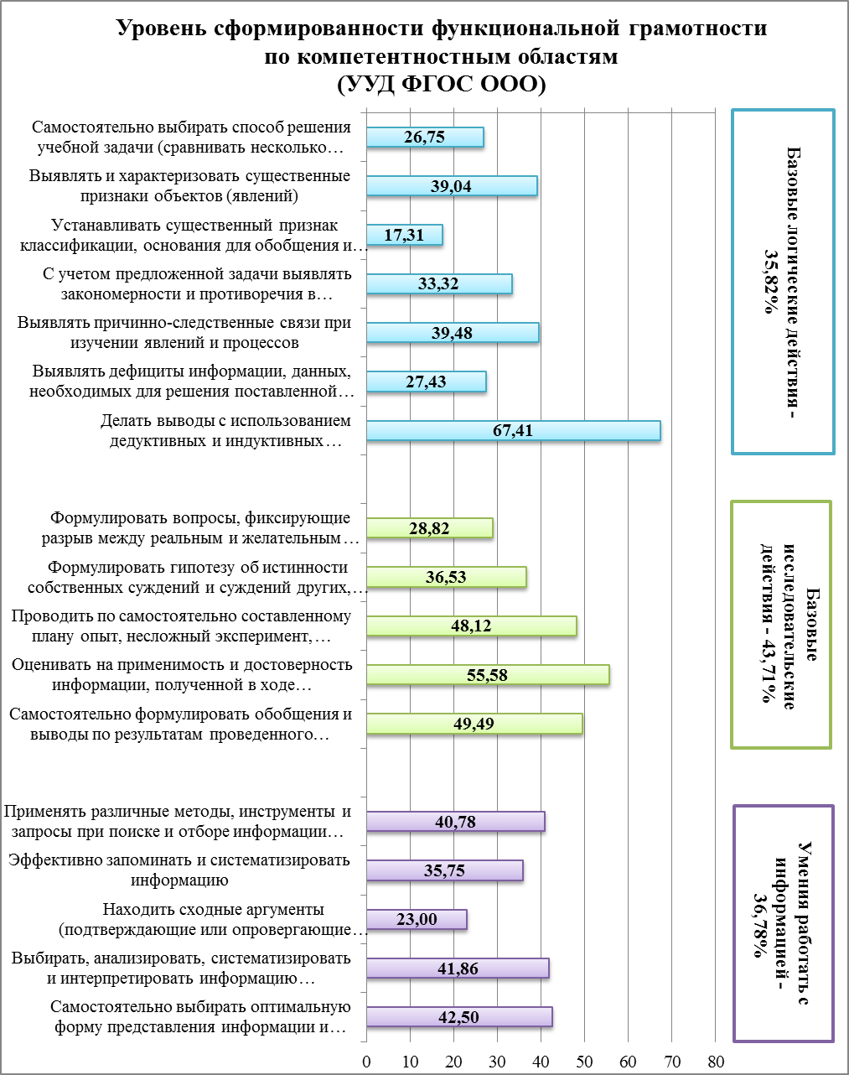
edu024228 | Салаватский МР |  | 65.71 | 51.02 | 72.87 | 63.20 | 65.31 | 51.97 | 76.43 | 64.57 | 64.20 | 47.47 | 81.06 | 64.24 | 66.92 | 27.66 | 64.80 | 53.13 | 64.74 | 51.97 | 0.00 | 38.90 | 64.76 | 40.91 | 0.00 | 35.22 | 51.09 | 0.00 | 0.00 | 17.03 | 71.57 | 0.00 | 0.00 | 23.86 | edu024228 | 63.20 | 64.57 | 64.24 | 53.13 | 38.90 | 35.22 | 17.03 | 23.86
edu024216 | Салаватский МР |  | 82.67 | 49.56 | 46.80 | 59.68 | 85.72 | 60.56 | 73.33 | 73.20 | 68.70 | 53.73 | 42.84 | 55.09 | 74.55 | 43.75 | 74.31 | 64.21 | 85.18 | 60.56 | 0.00 | 48.58 | 80.27 | 52.94 | 0.00 | 44.40 | 96.15 | 0.00 | 0.00 | 32.05 | 79.69 | 0.00 | 0.00 | 26.56 | edu024216 | 59.68 | 73.20 | 55.09 | 64.21 | 48.58 | 44.40 | 32.05 | 26.56
edu024221 | Салаватский МР |  | 71.97 | 52.69 | 33.10 | 52.59 | 74.43 | 52.06 | 47.35 | 57.95 | 72.69 | 58.25 | 58.85 | 63.26 | 64.75 | 30.00 | 60.32 | 51.69 | 80.22 | 52.06 | 30.00 | 54.09 | 71.43 | 21.88 | 0.00 | 31.10 | 82.14 | 0.00 | 0.00 | 27.38 | 79.26 | 0.00 | 0.00 | 26.42 | edu024221 | 52.59 | 57.95 | 63.26 | 51.69 | 54.09 | 31.10 | 27.38 | 26.42
edu024223 | Салаватский МР |  | 71.42 | 51.44 | 62.43 | 61.76 | 75.93 | 46.95 | 65.52 | 62.80 | 61.07 | 51.96 | 57.18 | 56.74 | 66.11 | 58.34 | 47.96 | 57.47 | 74.37 | 46.95 | 0.00 | 40.44 | 70.56 | 56.90 | 0.00 | 42.49 | 77.08 | 0.00 | 0.00 | 25.69 | 73.02 | 0.00 | 0.00 | 24.34 | edu024223 | 61.76 | 62.80 | 56.74 | 57.47 | 40.44 | 42.49 | 25.69 | 24.34
edu024220 | Салаватский МР |  | 49.32 | 45.00 | 43.75 | 46.02 | 48.36 | 40.41 | 36.83 | 41.87 | 55.73 | 40.83 | 39.05 | 45.20 | 48.53 | 54.17 | 69.22 | 57.30 | 55.34 | 40.41 | 0.00 | 31.92 | 52.12 | 16.67 | 0.00 | 22.93 | 58.33 | 0.00 | 0.00 | 19.44 | 53.85 | 0.00 | 0.00 | 17.95 | edu024220 | 46.02 | 41.87 | 45.20 | 57.30 | 31.92 | 22.93 | 19.44 | 17.95
edu024229 | Салаватский МР |  | 69.24 | 57.54 | 57.21 | 61.33 | 68.99 | 56.34 | 75.64 | 66.99 | 64.91 | 60.36 | 40.81 | 55.36 | 67.46 | 46.67 | 79.10 | 64.41 | 69.70 | 56.34 | 17.50 | 47.85 | 69.17 | 58.20 | 0.00 | 42.46 | 71.42 | 0.00 | 0.00 | 23.81 | 64.09 | 0.00 | 0.00 | 21.36 | edu024229 | 61.33 | 66.99 | 55.36 | 64.41 | 47.85 | 42.46 | 23.81 | 21.36
edu024217 | Салаватский МР |  | 47.77 | 47.26 | 34.45 | 43.16 | 44.69 | 48.93 | 46.20 | 46.61 | 44.54 | 48.74 | 29.41 | 40.89 | 43.09 | 27.50 | 51.08 | 40.56 | 41.36 | 48.93 | 25.00 | 38.43 | 44.60 | 34.85 | 0.00 | 26.48 | 36.75 | 0.00 | 0.00 | 12.25 | 42.43 | 0.00 | 0.00 | 14.14 | edu024217 | 43.16 | 46.61 | 40.89 | 40.56 | 38.43 | 26.48 | 12.25 | 14.14
edu024226 | Салаватский МР |  | 74.37 | 63.58 | 67.38 | 68.44 | 77.77 | 68.73 | 79.17 | 75.22 | 74.64 | 65.88 | 78.22 | 72.91 | 67.68 | 38.24 | 68.75 | 58.22 | 83.22 | 68.73 | 75.00 | 75.65 | 74.65 | 80.77 | 0.00 | 51.81 | 93.33 | 0.00 | 0.00 | 31.11 | 76.44 | 0.00 | 0.00 | 25.48 | edu024226 | 68.44 | 75.22 | 72.91 | 58.22 | 75.65 | 51.81 | 31.11 | 25.48
edu024225 | Салаватский МР |  | 70.28 | 72.81 | 56.67 | 66.58 | 74.72 | 78.89 | 65.00 | 72.87 | 56.01 | 84.17 | 47.50 | 62.56 | 60.05 | 50.00 | 33.33 | 47.79 | 78.34 | 78.89 | 0.00 | 52.41 | 68.25 | 0.00 | 0.00 | 22.75 | 66.67 | 0.00 | 0.00 | 22.22 | 90.00 | 0.00 | 0.00 | 30.00 | edu024225 | 66.58 | 72.87 | 62.56 | 47.79 | 52.41 | 22.75 | 22.22 | 30.00
edu024219 | Салаватский МР |  | 77.47 | 58.97 | 53.57 | 63.34 | 80.77 | 59.52 | 71.43 | 70.57 | 70.45 | 68.25 | 100.00 | 79.57 | 70.88 | 28.57 | 71.43 | 56.96 | 82.14 | 59.52 | 0.00 | 47.22 | 77.14 | 28.57 | 0.00 | 35.24 | 80.95 | 0.00 | 0.00 | 26.98 | 82.15 | 0.00 | 0.00 | 27.38 | edu024219 | 63.34 | 70.57 | 79.57 | 56.96 | 47.22 | 35.24 | 26.98 | 27.38
edu026159 | Салаватский МР |  | 50.45 | 85.71 | 48.61 | 61.59 | 48.43 | 85.71 | 75.00 | 69.71 | 55.78 | 75.71 | 100.00 | 77.16 | 47.52 | 0.00 | 62.50 | 36.67 | 53.37 | 85.71 | 0.00 | 46.36 | 49.77 | 57.14 | 0.00 | 35.64 | 62.50 | 0.00 | 0.00 | 20.83 | 48.81 | 0.00 | 0.00 | 16.27 | edu026159 | 61.59 | 69.71 | 77.16 | 36.67 | 46.36 | 35.64 | 20.83 | 16.27
edu024215 | Салаватский МР |  | 58.73 | 47.95 | 56.83 | 54.50 | 58.65 | 42.25 | 45.57 | 48.82 | 56.96 | 45.82 | 58.46 | 53.74 | 61.63 | 38.30 | 64.40 | 54.77 | 55.92 | 42.25 | 64.29 | 54.15 | 58.62 | 25.58 | 0.00 | 28.07 | 50.08 | 0.00 | 0.00 | 16.69 | 63.86 | 0.00 | 0.00 | 21.29 | edu024215 | 54.50 | 48.82 | 53.74 | 54.77 | 54.15 | 28.07 | 16.69 | 21.29

